Figura 4
DATI STATISTICI PER IL TERRITORIO | (ritorna all'indice)
Regione Molise

Figura 4.
Famiglie per tipologia. Molise e Italia. Media anni 2017-2018 (composizione percentuale)

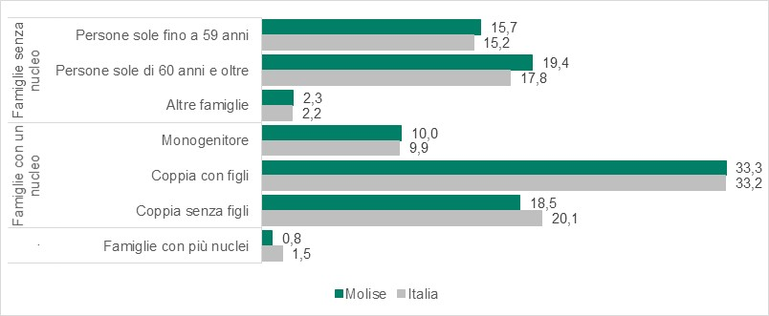

Fonte: Istat, Indagine multiscopo sulle famiglie “Aspetti della vita quotidiana”

Figura 7
DATI STATISTICI PER IL TERRITORIO | (ritorna all'indice)
Regione Molise

Figura 7.
Persone di 6 anni e più per utilizzo di Internet (a) e frequenza di utilizzo. Molise e Italia. Anno 2019 (valori percentuali)
 | Italia | Molise
Qualche volta all'anno | 0.7 | 1.1
Qualche volta al mese | 1.6 | 1.5
Una o più volte alla settimana | 13.3 | 10.6
Tutti i giorni | 54.7 | 50.8
Usano Internet | 70.4 | 64
Non usano Internet | 28.3 | 34.5

Fonte: Istat, Indagine multiscopo sulle famiglie “Aspetti della vita quotidiana”
(a) L’utilizzo di internet fa riferimento ai 12 mesi precedenti all’intervista. Non sono inclusi coloro che hanno utilizzato internet oltre un anno prima, pertanto la somma tra utilizzatori e non utilizzatori può essere inferiore a 100.

Figura 9
DATI STATISTICI PER IL TERRITORIO | (ritorna all'indice)
Regione Molise

Figura 9.
Famiglie per fonte principale di reddito. Molise e Italia. Anno 2017 (composizione percentuale)
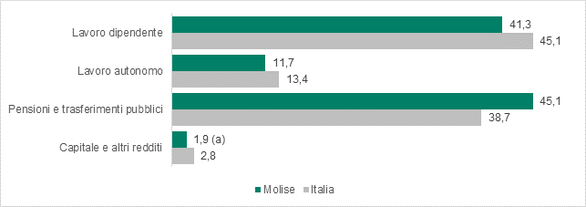

Fonte: Istat, Indagine sul reddito e condizioni di vita
(a) Incluse le pensioni (di anzianità, vecchiaia, invalidità, eccetera).
(b) Dato statisticamente non significativo, ricostruito come differenza tra 100 e le altre fonti principali di reddito.

Figura 14
DATI STATISTICI PER IL TERRITORIO |  |  | (ritorna all'indice)
Regione Molise

Figura 14
Posti letto ordinari per malattie infettive e tropicali, pneumologia e terapia intensiva. Molise e Italia.

 | POSTI LETTO ORDINARI | POSTI LETTO ORDINARI PER TIPOLGIA
 | Anni 2010-2018 (Numeri indice con base 2010=100) | Anno 2018 (composizione percentuale)
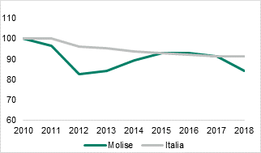

Fonte: Elaborazioni Istat su dati Ministero della Salute

Figura 16
DATI STATISTICI PER IL TERRITORIO | (ritorna all'indice)
Regione Molise

Figura 16.
Dimensione media istituzioni non profit nei settori Sanità e Assistenza sociale e Protezione civile. Molise e Italia. Anno 2017
 | Italia | Molise
Assistenza sociale e protezione civile | 9.6572801985 | 5.2768595041
Sanità | 15.087372293 | 8.7428571429

Fonte: Istat, Registro statistico sulle istituzioni non profit

